Sheet1
Test slučaj | Ključna riječ | Kategorija | Cijena od | Cijena do | Format kupovine | Stanje | Lokacija | Prodavač | Sortiranje | Prikaz | Rezultata po stranici | Ishod
1 | "Laptop" | Sve kategorije |  |  |  |  |  |  |  |  |  | Poziv funkcije PronađiPredmete("Laptop", "", "", "", "", "", "", "", "", "", "")
2 | "iPhone 13" | Elektronika | 500 | 1000 | Kupi odmah | Polovno | SAD |  | Cijena: najniža prvo | Lista | 60 | Poziv funkcije PronađiPredmete("iPhone 13", "Elektronika", "500", "1000", "LH_BIN", "LH_ItemCondition", "LH_PrefLoc", "", "15", "1", "60")
3 |  |  |  |  |  |  |  |  |  |  |  | Poziv funkcije PronađiPredmete("", "", "", "", "", "", "", "", "", "", "")
4 | "Samsung TV" | TV, video i audio |  |  | Aukcija | Novo |  | "prodavac123" |  | Galerija |  | Poziv funkcije PronađiPredmete("Samsung TV", "TV, video i audio", "", "", "LH_Auction", "LH_ItemCondition", "", "prodavac123", "", "2", "")

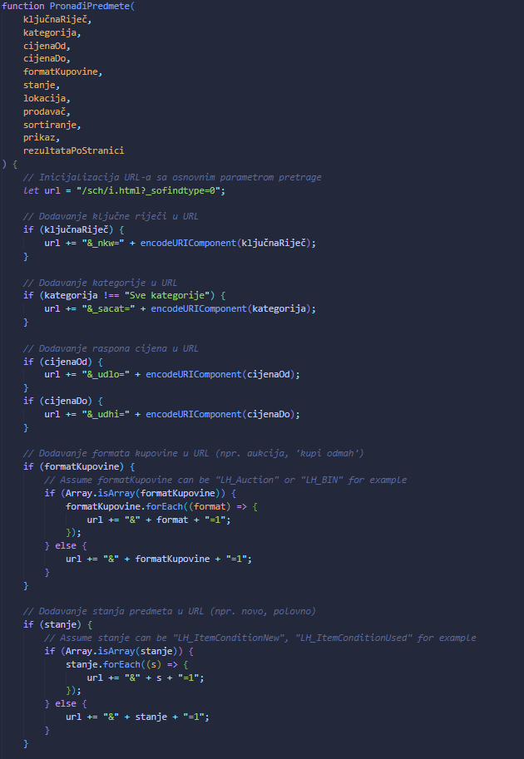
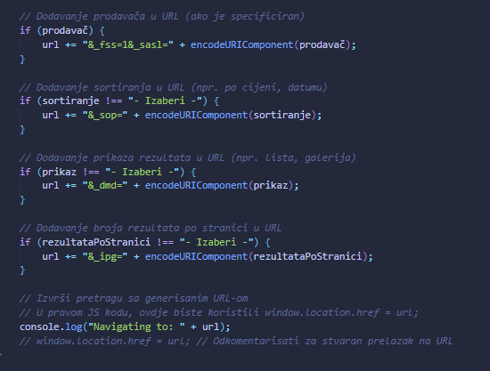
Pseudo kod

